R30
R30 BOGFØRING OG ÅRSREGNSKAB | Forside
Husk at aktiver og omkostninger debiteres når de bliver større (kredit ved mindre), mens indtægter og passiver krediteres, når de bliver større (debet ved mindre).
Bogfør nedenstående transaktioner og opstil herefter årsregnskab (for 2014) med resultatopgørelse og balance.
 |  |  |  | 325000 | 65000 | 260,000
Transaktioner | Beløb
A. Indbetaler 500.000 kr. i egenkapital | 500,000 | Omsætning |  | Lokaleomk. |  |  | Anlæg |  | Tilgodehavender |  | Primo egenkapital
B. Låner 700.000 kr. i banken til en årlig rente på 10 pct. | 700,000 |  | 1,100,000 | 260,000 |  |  | 800,000 |  | 500,000 |  |  | 500,000
C. Køber produktionsanlæg for i alt 800.000 kr. (kontant) | 800,000 |  |  |  |  |  |  | 200,000
D. Køber diverse råvarer og hjælpematerialer til i alt 300.000 kr. (kontant) | 300,000
E. Producerer efter bestilling 28 møbler til en samlet omsætning på 1.100.000 kr. | 1,100,000 | Vareforbrug |  | Afskrivninger |  |  | Råvarer |  | Likvider |  | Banklån
F. Betaler diverse udgifter og honorar for 2014, 70.000 kr. | 70,000 | 200,000 |  | 200,000 |  |  | 300,000 |  | 500,000 | 800,000 |  | 700,000
G. Modtager delvis betaling for leverede møbler, 600.000 kr. | 600,000 |  |  |  |  |  |  | 200,000 | 700,000 | 300,000 | 50,000
H. Betaler husleje for hele 2014 samt for 1. kvartal 2015, 325.000 kr. | 325,000 |  |  |  |  |  |  |  | 600,000 | 70,000
I. Opgør råvarelageret ultimo 2014 til en samlet værdi af 100.000 kr. | 100,000 | Diverse omk. honorarer mv. |  | Renteomkostninger |  |  | Forudbetalt leje |  |  | 325,000 |  | 650,000
J. Betaler renter og afdrag på banklånet, 120.000 kr. | 120,000 | 70,000 |  | 70000 |  |  | 65,000 |  |  | 120,000
K. Afskriver 25% af den bogførte værdi på produktionsanlægget | 200,000

Resultatopgørelse: |  | Aktiver |  | Passiver
Omsætning | 1,100,000 | Anlæg | 600,000 | Indskudt kapital | 500,000 |  |  |  | 185,000
Vareforbrug | -200,000 | Råvarelager | 100,000 | Årets resultat | 300,000
Faste omkostninger | -260,000 | Fordubetalt leje | 65,000 | Ultimo egenkapital | 800,000
Diverse omk. Honnorar mv. | -70,000 | Tilgodehavende | 500,000 | Gæld | 650,000
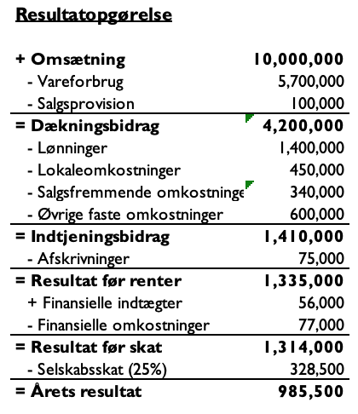
Afskrivninger | -200,000 | Likvidbeholdning | 185,000
Renterudgift | -70,000 | Aktiver ultimo | 1,450,000 | Passiver ultimo | 1,450,000
Årets resultat | 300,000

